Articolazioni salute mentale
Mappa con localizzazioni ARTICOLAZIONI (come foto)_ DA SEGNARE SU MAPPA GENERALE DEL SOVRAFFOLLAMENTO REGIONALE

Le "articolazioni per la salute mentale"
CC Torino | Torino
CC Genova Marassi | Genova
CC Pavia | Pavia
CC Monza | Monza
CC Milano- San Vittore | Milano
CC Belluno | Belluno
CC Verona | Verona
CC Piacenza | Piacenza
CR Reggio Emilia (Ex Opg) | Reggio emilia
CC Bologna | Bologna
CC Livorno | Livorno
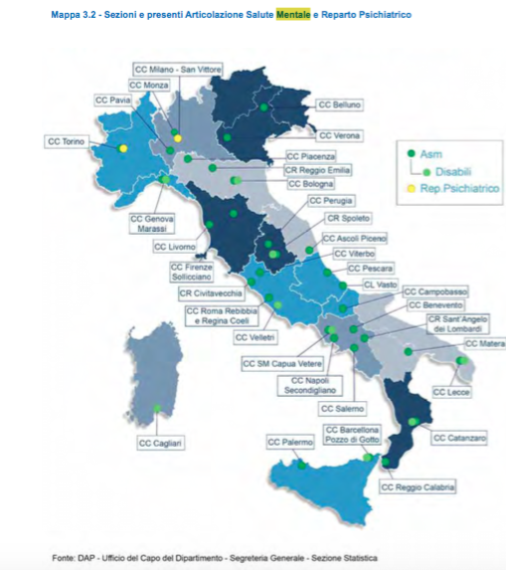
CC Firenze Solllicciano | Firenze
CC Perugia | Perugia
CR Spoleto | Spoleto
CC Ascoli Picieno | Ascoli Piceno
CC Viterbo | Viterbo
CR Civitavecchia | Civitavecchia
CC Roma Rebibbia | Roma Rebibbia
CC Roma Regina Coeli | Roma
CC Pescara | Pescara
CL Vasto | Vasto
CC Velletri | Velletri
CC Santa Maria Capua Vetere | Santa Maria Capua Vetere
CC Napoli Secondigliano | Napoli Secondigliano
CC Salerno | Salerno
CC Campobasso | Campobasso
CC Benevento | Benevento
Cr Sant'Angelo dei Lombardi | Sant'Angelo dei Lombardi
CC Matera | Matera
CC Lecce | Lecce
CC Catanzaro | Catanzaro
CC Reggio Calabria | Reggio di calabria
CC Bracellona Pozzo di Gotto (ex OPG) | Barcellona pozzo di gotto
CC Palermo | Palermo
CC Cagliari | Cagliari

Fonte: Rielaborazioni dati Garante nazionale persone private della libertà

Foglio 4
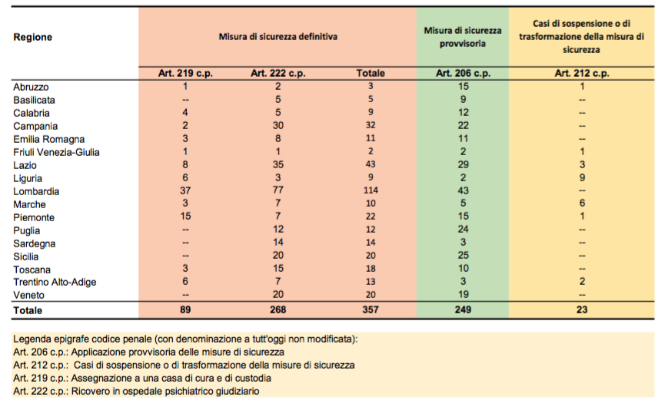

TORTA
Popolazione ricoverata in REMS per posizione giuridica
Tipologia | Numero
DEFINITIVI art. 219 c.p. (vizio parziale di mente) | 89
DEFINITIVI art. 222 c.p. (vizio totale di mente) | 268
PROVVISORI art. 206 | 249
SOSPENSIONE O TRASFORMAZIONE MISURA art. 212 c.p. | 23

Fonte: Rielaborazione dati Garante naizonale persone private della libertà

